상품제안서
아남 개별 절전 멀티탭 4구 | 상품코드: S43427

 |  |  |  |  |  |  | 02-713-8555 | www.synergygift.co.kr
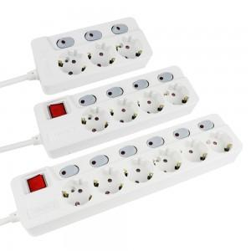

【상세/제작정보】

【인쇄/포장옵션】 | 레이저 / 포장불가능

【공급단가】 | 수량 | 30~ | 50~ | 100~ | 300~ | 500~
*VAT별도 | 1.5M | 20,250원 | 19,050원 | 18,450원 | 17,550원 | 17,250원
 | 3M | 23,490원 | 22,090원 | 21,400원 | 20,350원 | 20,010원
 | 5M | 27,270원 | 25,650원 | 24,840원 | 23,630원 | 23,230원

【상품 URL】 | https://www.synergygift.co.kr:443/src/goods_detail.php?gdno=43427

